Dashboard
BLOCK 1217

 | VERSION | 1.0.0

Chuyên Đề Phát Triển Web 1

Evidance
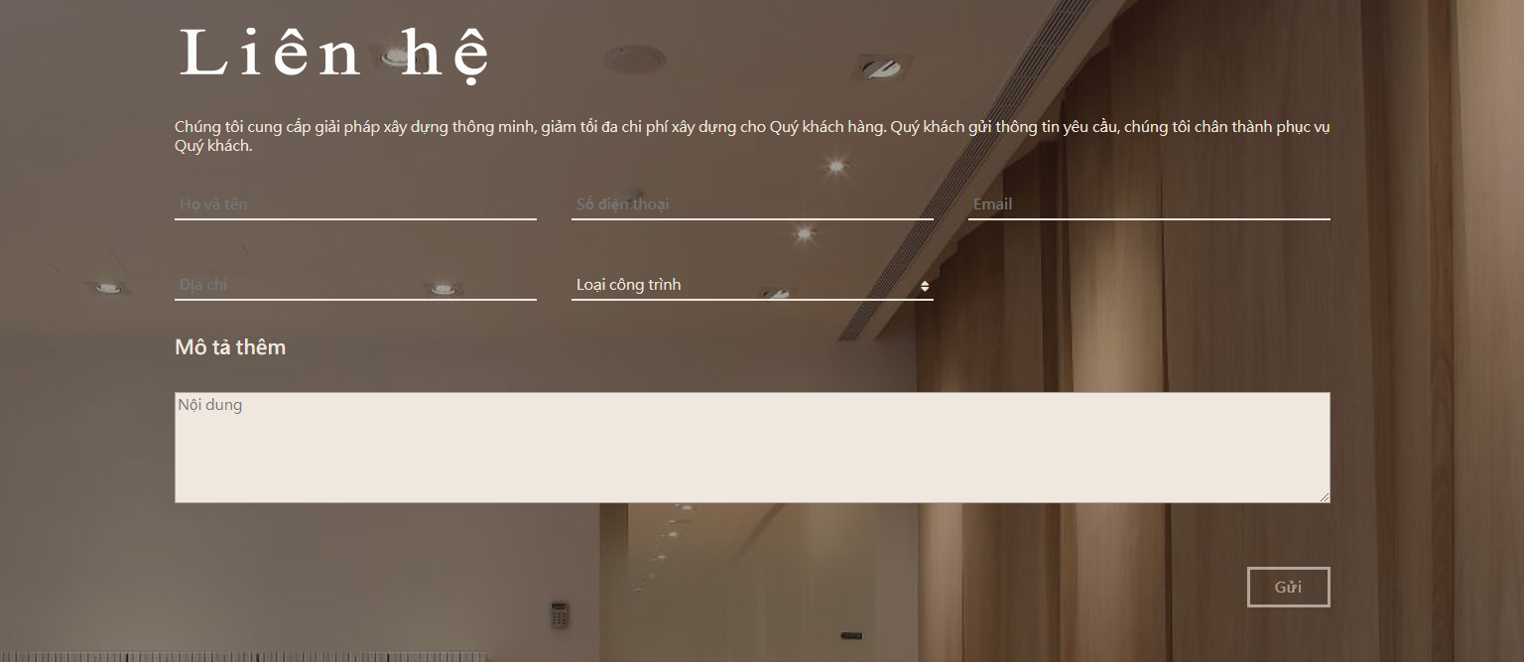
TC01

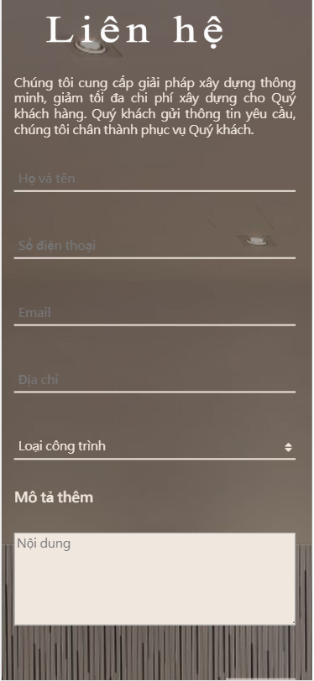
TC02
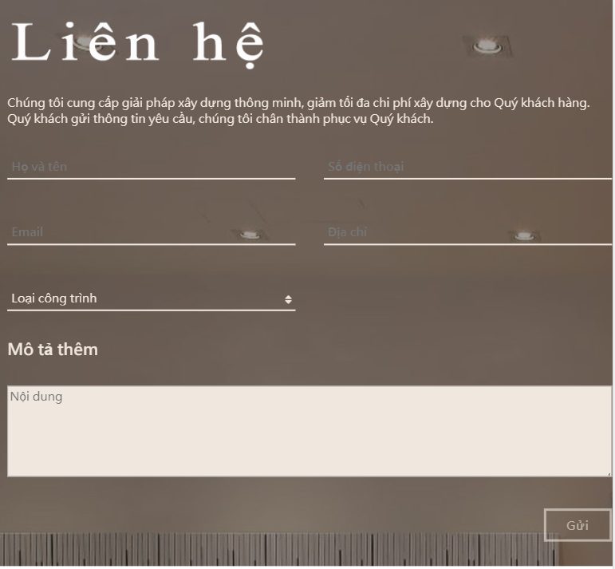

TC03

